Planilha1
Produto: fone de ouvido bluetooth Lenovo
Matéria Prima | Acabamento | Durabilidade | UX | Design | Conclusão
O material é um plástico de boa qualidade, com borrachas macias, confortáveis para o ouvido e de boa ergonomia para utilizar. O material é resistente e durável, mesmo com o uso diário não se vê nenhum risco ou avarias no produto. | O acabamento é bom, sem nenhuma rebarba, pontas ou desgastes, é suave ao toque e fácil de manusear | O fone é durável, uso diariamente por aproximadamente 6 meses e até agora não apresentou nenhum vício, defeito, a bateria continua durando como prometido e a carcaça do fone também ainda está em ótimo estado | O fone no geral é bom, o que prejudica a usabilidade é somente uma função. O fone tem uma parte touch screen com algumas funções, como play e pause, avançar e voltar músicas e aumentar e abaixar o volume. Não existe um app ou qualquer possibilidade de ajuste dessas funções, então, por diversas vezes eu acabo pausando a música sem querer somente por querer arrumar o encaixe do fone no ouvido. | O design é padrão, nada fora do comum da maioria dos fones do mercado, a case também é ok, compacta e não ocupa tanto espaço, os fones ficam bem presos enquanto na case e sua abertura é sutil. Dentro do que se espera de um design de um fone nessa faixa de preço | No geral, o fone atende muito bem, seu som é alto, a bateria dura boas horas, seu design é compacto e fácil de transportar e pelo valor pago, se mostrou um ótimo custo-benefício. Como um ponto de melhoria, somente adicionaria um aplicativo para configurar as funções touchs e poder equalizar o áudio. | 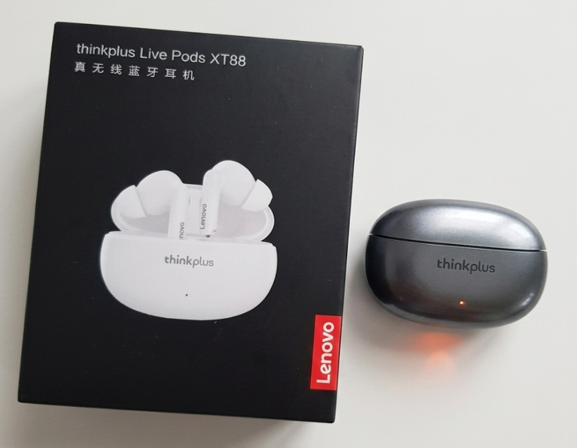
Nota 8 | Nota 9 | Nota 10 | Nota 6 | Nota 7 | Nota final 8

